divers produits
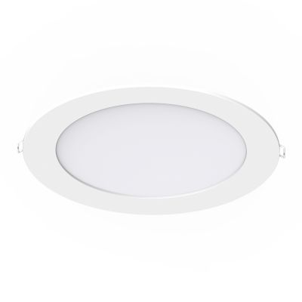


Model No. | Watt | Angle | CCT | Volt | Lumen | prix HT | stock
TRE Perlita Facet 64°OMS -118001 IP54 | 24 | 64 | 4000K | 220V | 2350 | CHF 40.00 | 7
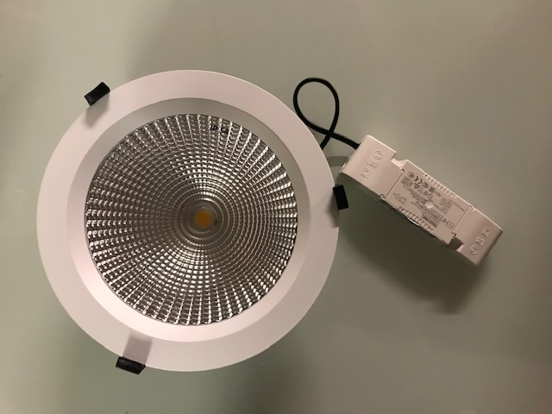

Model No. | dimensions | Watt | IP | CCT | Volt | LED/CRI | Lumen | prix HT | stock

plafonnier LED Ceiling avec detecteur 407-201 | Ø220/45 | 15W | 54 | 4000K | 200‐240V AC | CRI80 | 1250 | CHF 12.00 | 18

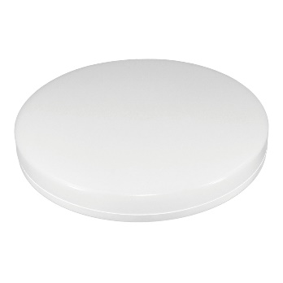

plafonnier LED Slim Ceiling 407-115 | Ø260/40 | 12W | 20 | 4000K | 200‐240V AC | CRI80 | 840 | CHF 7.00 | 15
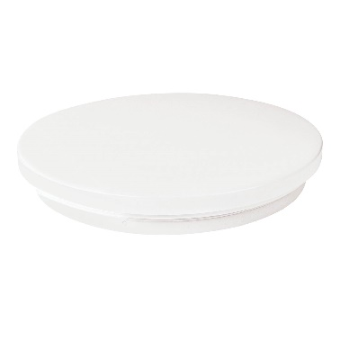

Noxion LED Vero 224339 | 167 | 12W | 20 | 4000K | 200‐240V AC | CRI80 | 1200 | CHF 15.00 | 8

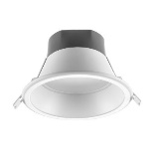

plafonnier | 21.5x21.5 | 18W | 44 | 3500K | 200‐240V AC | CRI80 | 1200 | CHF 5.00 | 9

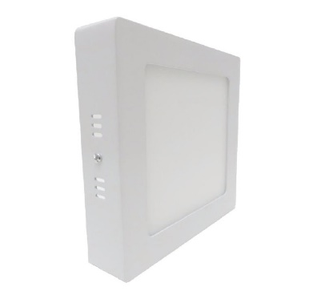

plafonnier | 30x30 | 24W | 44 | 3500K | 200‐240V AC | CRI80 | 1920 | CHF 14.00 | 2

downlight | 225 | 22W | 54 | 4000K | 200‐240V AC | CRI80 | 1920 | CHF 24.00 | 10

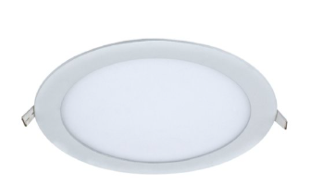

spot | 90 | 8W | 40 | 3500 | 200‐240V AC | CRI80 | 640 | CHF 4.00 | 12

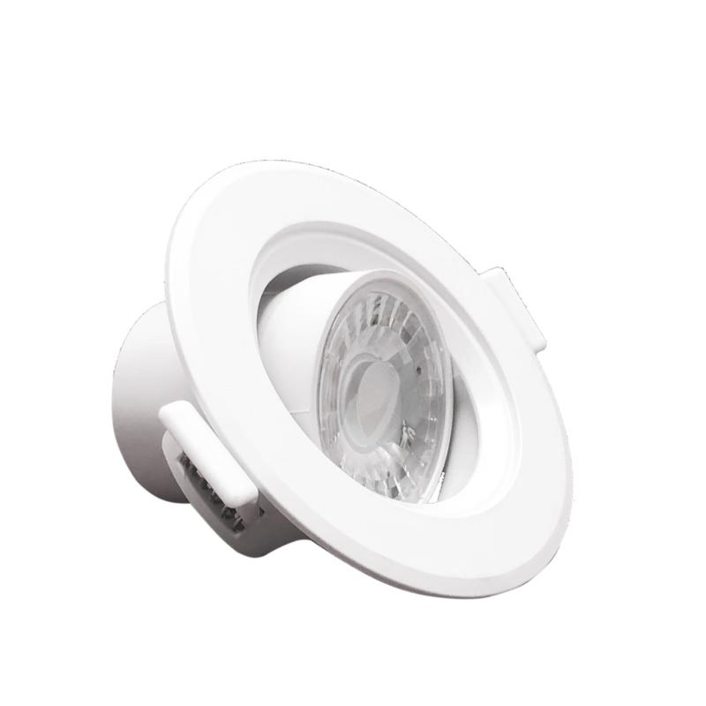

downlight/dim | 220 | 20W | 44 | 3000-6000K | 200‐240V AC | CRI80 | 1800 | CHF 15.00 | 4

Taloya
Gamme Taloya

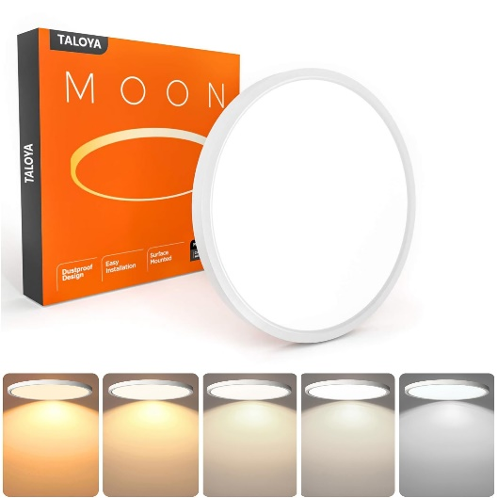

Model No. | dimensions | Watt | CCT | Volt | Lumen | prix HT | stock | prix liquidation
TLY-PC-MB-12W | 170/24 | 12 | 3000K | 200‐240V AC | 960 | CHF 23.50 | 50 | 17.60

TLY-PC-MB-18W | 225/24 | 18 | 3000K | 200‐240V AC | 1440 | CHF 29.80 | 33 | 22.35

TLY-18W-detecteur | 225/24 | 18 | 6500K | 200-240V AC | 1440 | CHF 39.60 | 7 | 29.70

TLY-MB-G-36W | 400/24 | 36 | 4000K | 200‐240V AC | 2880 | CHF 59.80 | 110 | 41.00

TLY-MB-G-36W | 400/24 | 36 | 3000K | 200‐240V AC | 2880 | CHF 59.80 | 40 | 41.00

